상품제안서
서라운드 720도 저소음 넥밴드 선풍기 4000mah | 상품코드: F23777

 |  |  |  |  |  |  | 02-412-0044 | www.easy1.co.kr
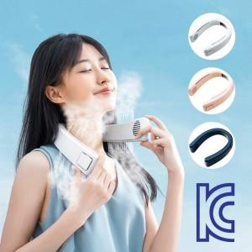

【상세/제작정보】

【인쇄/포장옵션】 | 실크 / 포장지포장

【공급단가】 | 수량 | 50~ | 100~ | 500~ | 1,000~ | 2,000~
*VAT별도 | 단가 | 32,400원 | 31,860원 | 31,050원 | 30,510원 | 29,700원

【상품 URL】 | http://www.easy1.co.kr/src/goods_detail.php?gdno=23777

